Conglomerado de Cantidades
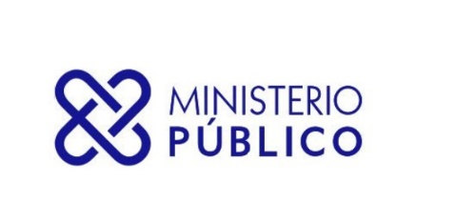

SECRETARÍA GENERAL DEL MINISTERIO PÚBLICO
INFORME TRIMESTRAL ESTADÍSTICO DE SERVICIOS

DESDE 01-01-2024 HASTA 31-03-2024
Servicios | Cantidad de Solicitudes
ASOCIACIÓN SIN FINES DE LUCRO - DISOLUCIÓN | 14
ASOCIACIÓN SIN FINES DE LUCRO - INCORPORACIÓN | 255
ASOCIACIÓN SIN FINES DE LUCRO - MODIFICACIÓN | 47
CERTIFICACIÓN DE NO ANTECEDENTES PENALES | 200,073
CERTIFICACIONES GENERALES | 778
EXEQUÁTUR DE ABOGADOS Y NOTARIOS | 833
LEGALIZACIÓN DE DOCUMENTOS NOTARIALES | 171,819
LEGALIZACIÓN DE DOCUMENTOS OFICIALES | 2,715
Total General | 376,534

